상품제안서
무선게이밍 헤드셋 PENTA X5/7.1채널 | 상품코드: S00492

 |  |  |  |  |  | 02-713-8555 | www.synergygift.co.kr
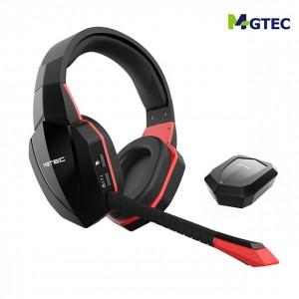

【상세/제작정보】 | .

【인쇄/포장옵션】 | 기타 / 포장지포장

【공급단가】 | 수량 | 100~ | 500~ | 1,000~ | 3,000~
*VAT별도 | 단가 | 56,700원 | 54,600원 | 52,500원 | 50,400원

【상품 URL】 | https://www.synergygift.co.kr:443/src/goods_detail.php?gdno=11085

